A4縦
開発ルールブック

発行No |  |  | バッチプログラムにおける引数指定について(改訂) | 作成日 | 2014-03-10
020 |  |  |  | 作成者 | 鳥羽 哲也

 | １．バッチ起動画面
 |  | 【設計書】
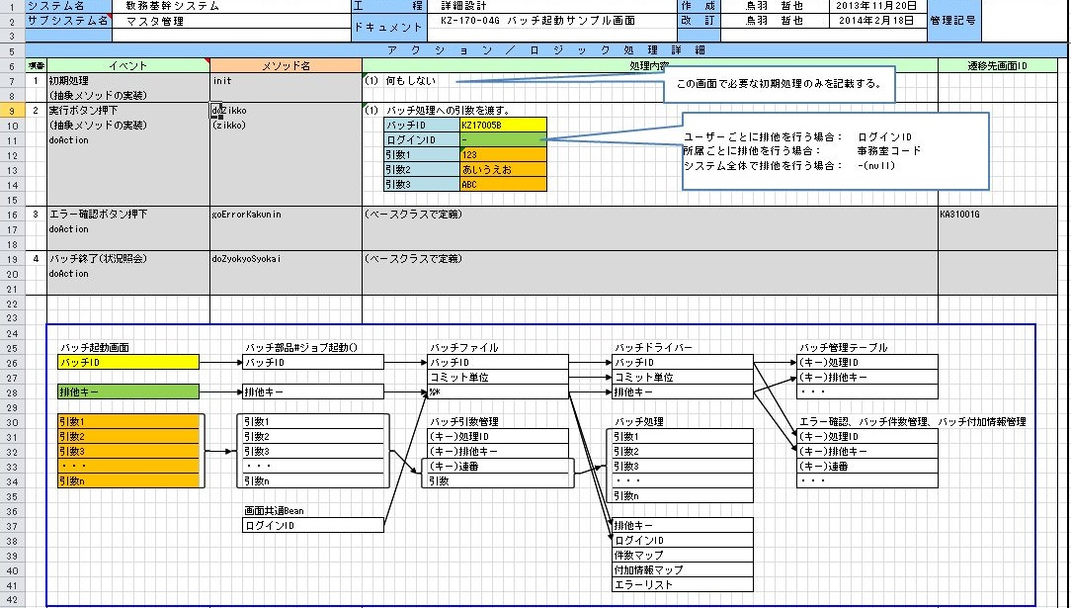

 |  | 【Javaソース】
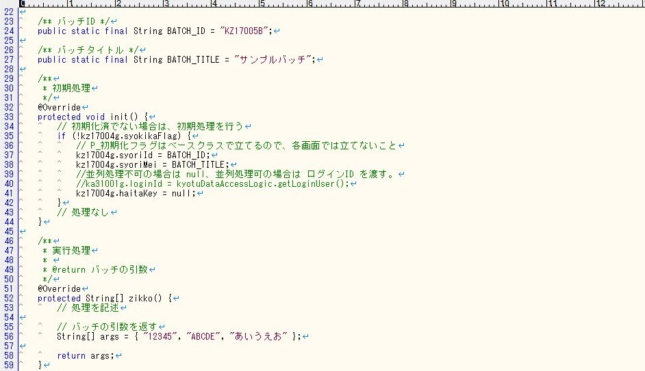

 |  | ベースクラスを利用する場合は、次の2点を行う。
 |  | ・初期処理で処理ID(syoriId)と処理名(syoriMei)と排他キー(haitaKey)をBeanにセットする。
 |  | ・実行処理でバッチ引数の配列を返す。

 | ２．バッチ処理
 |  | 【設計書】
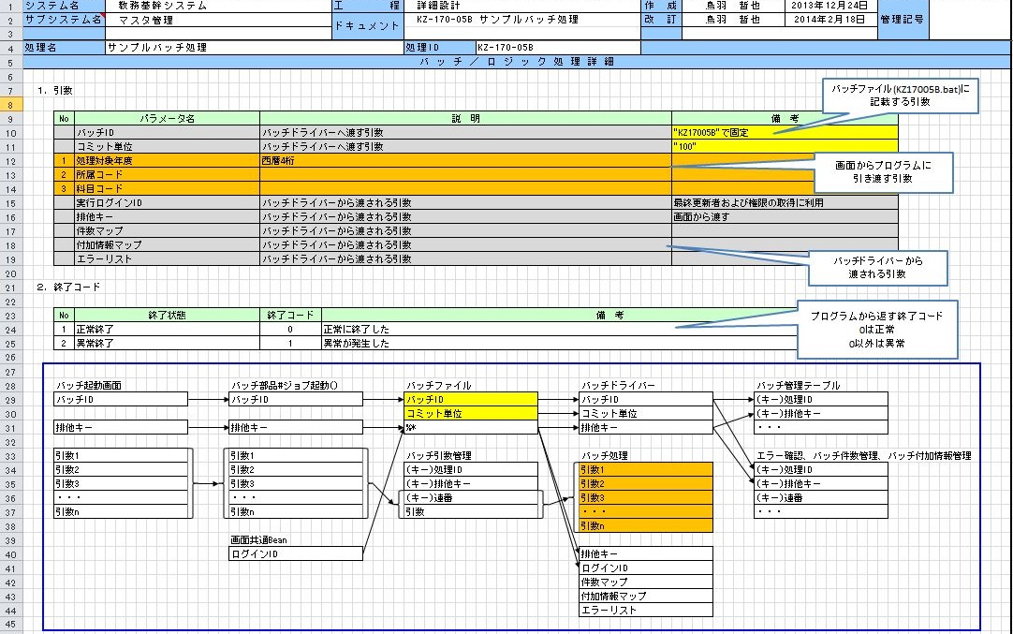

 |  | 【Javaソース】
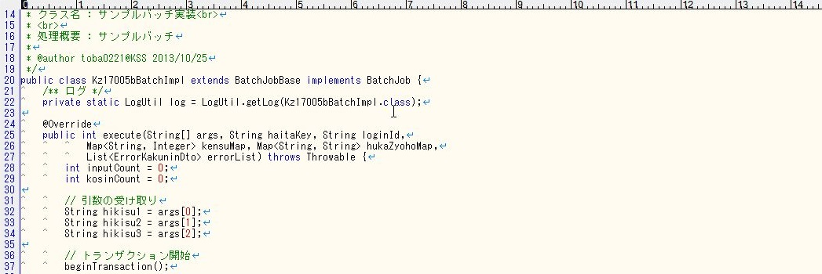

 |  | バッチ引数は、1つ目の args に String の配列で格納される。
 |  | 排他キーは 2つ目、実際のログインIDは 3つ目に格納される。

